关系图
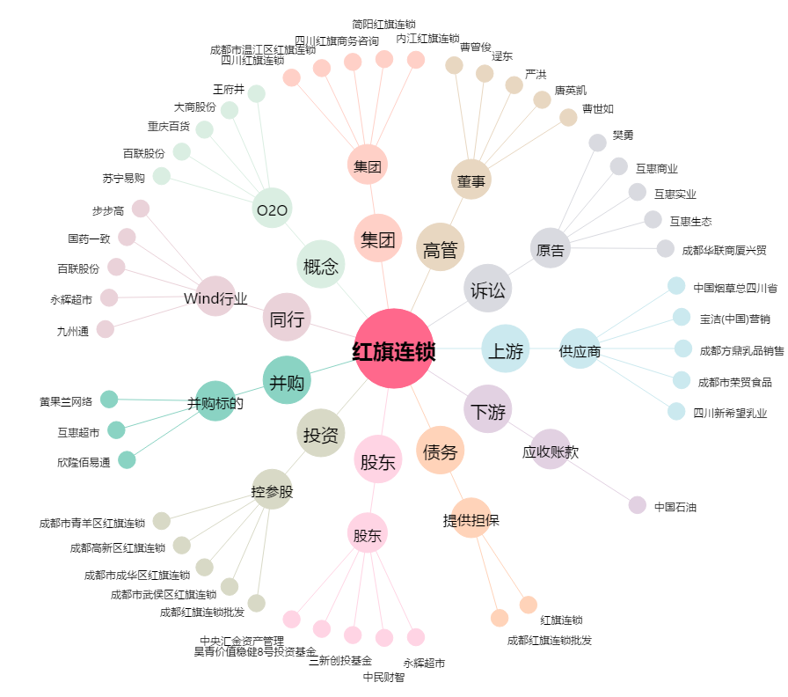
红旗连锁[002697.SZ] - 关系概览图

